T1
Tabelle 1: Kennzahlen der Spitäler, 1999–2024

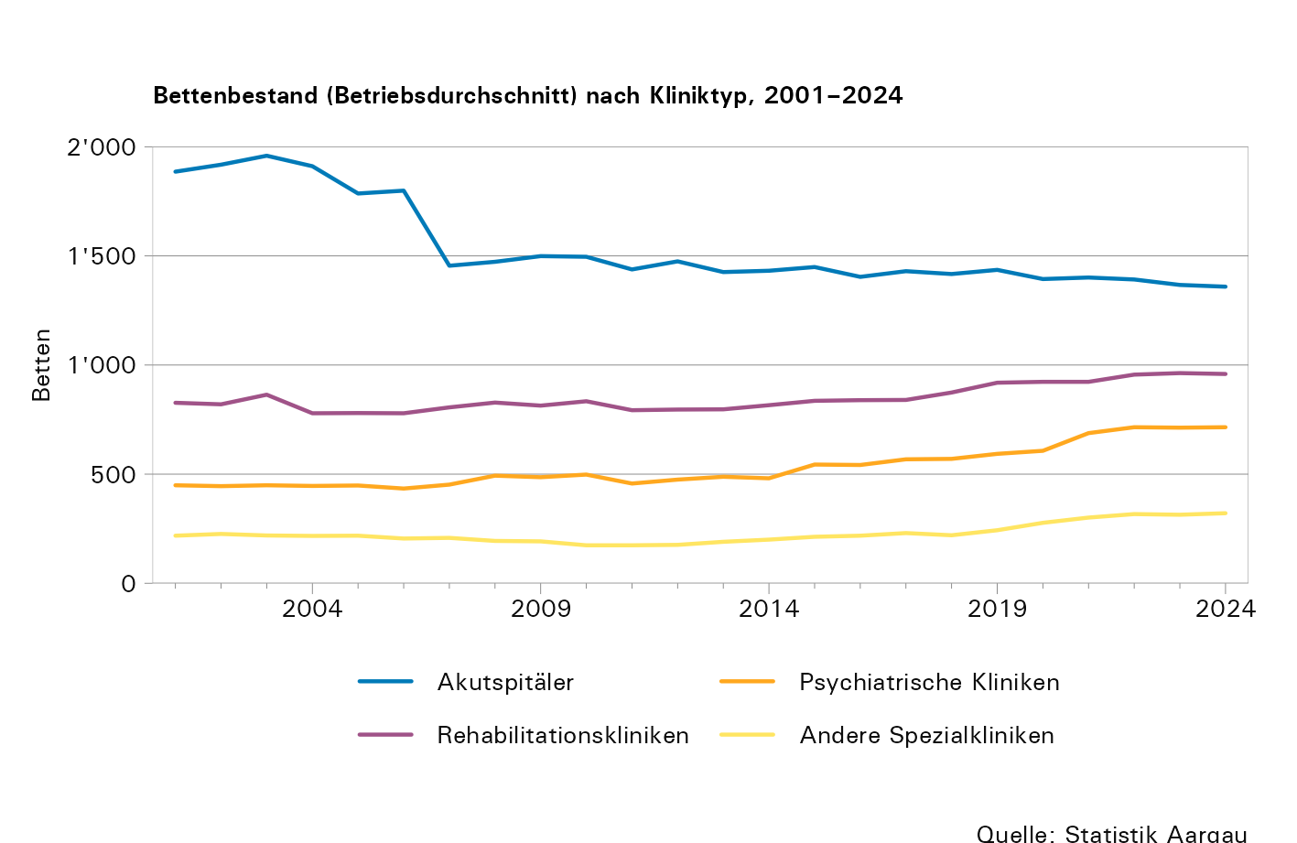
Jahr1 | Anzahl Institutionen | Bettenbestand (Betriebs- durchschnitt)2 | Austritte von Patientinnen und Patienten2 | Pflegetage2 | Durchschn. Aufenthalts- dauer in Tagen3 | Vollzeit- äquivalente | Betriebs- aufwand, in Mio. Franken | Kosten stationär pro Pflegetag in Franken4
Total
1999 | 23 | 3,409 | 80,366 | 1,126,409 | 14,0 | ... | 855,2 | ...
2000 | 23 | 3,465 | ... | 1,129,236 | ... | 6,576 | 918,0 | ...
2001 | 23 | 3,380 | 79,272 | 1,103,627 | 14,0 | 6,977 | 972,0 | ...
2002 | 23 | 3,410 | 85,288 | 1,124,116 | 13,0 | 7,247 | 1ʼ031,9 | ...
2003 | 22 | 3,492 | 87,290 | 1,132,891 | 13,0 | 7,427 | 1ʼ090,3 | ...
2004 | 22 | 3,353 | 87,834 | 1,119,164 | 13,0 | 7,212 | 1ʼ135,8 | ...
2005 | 21 | 3,232 | 85,329 | 1,073,717 | 13,0 | 7,170 | 1ʼ145,8 | ...
2006 | 21 | 3,217 | 87,905 | 1,074,479 | 12,0 | 7,558 | 1ʼ185,8 | ...
2007 | 21 | 2,921 | 93,126 | 967,234 | 10,0 | 7,562 | 1ʼ211,2 | ...
2008 | 21 | 2,989 | 94,858 | 986,836 | 10,0 | 7,704 | 1ʼ296,8 | ...
2009 | 21 | 2,990 | 97,108 | 994,463 | 10,0 | 8,371 | 1ʼ429,7 | ...
2010 | 22 | 3,002 | 92,781 | 1,007,940 | 11,0 | 8,746 | 1ʼ484,6 | 1,011
2011 | 22 | 2,862 | 94,640 | 1,004,907 | 11,0 | 8,976 | 1ʼ552,4 | 1,099
2012 | 22 | 2,923 | 96,111 | 1,013,048 | 11,0 | 9,318 | 1ʼ645,1 | 1,156
2013 | 22 | 2,901 | 97,922 | 1,032,713 | 11,0 | 9,996 | 1ʼ749,5 | 1,197
2014 | 23 | 2,929 | 97,307 | 1,024,262 | 10,5 | 10,489 | 1ʼ812,7 | 1,251
2015 | 23 | 3,042 | 102,145 | 1,077,692 | 10,6 | 10,972 | 1ʼ902,5 | 1,199
2016 | 23 | 3,004 | 103,461 | 1,093,468 | 10,6 | 11,344 | 1ʼ951,2 | 1,192
2017 | 23 | 3,068 | 104,360 | 1,091,536 | 10,5 | 11,762 | 2ʼ042,7 | 1,219
2018 | 23 | 3,081 | 103,687 | 1,105,452 | 10,7 | 11,984 | 2ʼ087,1 | 1,208
2019 | 23 | 3,191 | 104,540 | 1,136,241 | 10,9 | 12,405 | 2ʼ152,2 | 1,209
2020 | 22 | 3,201 | 100,872 | 1,107,510 | 11,0 | 12,791 | 2ʼ214,8 | 1,257
2021 | 22 | 3,314 | 107,055 | 1,142,019 | 10,7 | 13,239 | 2ʼ354,8 | 1,273
2022 | 22 | 3,380 | 106,684 | 1,159,581 | 10,9 | 13,514 | 2ʼ420,1 | 1,271
2023 | 22 | 3,356 | 111,251 | 1,193,478 | 10,7 | 13,792 | 2ʼ784,9 | 1,311
2024 | 22 | 3,353 | 119,957 | 1,218,090 | 10,2 | 14,226 | 2ʼ676,4 | 1,328
Akutspitäler
1999 | 9 | 1,925 | 61,417 | 626,195 | 10,0 | 4,603 | 614,5 | ...
2000 | 9 | 1,937 | 60,778 | 631,990 | 10,0 | 4,906 | 671,0 | ...
2001 | 9 | 1,886 | 59,762 | 613,045 | 10,0 | 5,287 | 712,2 | ...
2002 | 9 | 1,918 | 65,102 | 627,445 | 10,0 | 5,432 | 752,2 | ...
2003 | 9 | 1,959 | 67,429 | 630,967 | 9,0 | 5,544 | 792,1 | ...
2004 | 9 | 1,911 | 68,418 | 632,297 | 9,0 | 5,266 | 829,7 | ...
2005 | 8 | 1,786 | 66,612 | 594,882 | 9,0 | 5,173 | 831,9 | ...
2006 | 8 | 1,799 | 69,306 | 597,851 | 9,0 | 5,333 | 866,1 | ...
2007 | 8 | 1,455 | 74,346 | 481,303 | 7,0 | 5,270 | 878,1 | ...
2008 | 8 | 1,473 | 76,192 | 493,093 | 7,0 | 5,304 | 936,6 | ...
2009 | 8 | 1,499 | 78,017 | 490,874 | 6,0 | 5,817 | 1ʼ033,0 | ...
2010 | 8 | 1,496 | 74,572 | 502,232 | 7,0 | 6,145 | 1ʼ095,2 | 1,405
2011 | 8 | 1,438 | 76,740 | 511,268 | 7,0 | 6,370 | 1ʼ147,3 | 1,517
2012 | 8 | 1,475 | 77,767 | 508,945 | 7,0 | 6,600 | 1ʼ219,8 | 1,616
2013 | 8 | 1,426 | 79,094 | 505,616 | 6,0 | 6,979 | 1ʼ279,5 | 1,724
2014 | 8 | 1,432 | 77,623 | 494,323 | 6,4 | 7,340 | 1ʼ327,7 | 1,825
2015 | 8 | 1,449 | 81,925 | 517,775 | 6,3 | 7,666 | 1ʼ370,2 | 1,732
2016 | 8 | 1,404 | 83,018 | 523,455 | 6,3 | 7,942 | 1ʼ409,2 | 1,731
2017 | 8 | 1,430 | 84,038 | 521,595 | 6,2 | 8,209 | 1ʼ483,8 | 1,769
2018 | 8 | 1,417 | 83,617 | 519,755 | 6,2 | 8,346 | 1ʼ522,1 | 1,754
2019 | 8 | 1,436 | 83,653 | 518,564 | 6,2 | 8,560 | 1ʼ563,1 | 1,807
2020 | 8 | 1,394 | 79,768 | 482,258 | 6,0 | 8,774 | 1ʼ609,7 | 1,952
2021 | 8 | 1,401 | 84,790 | 497,975 | 5,9 | 9,095 | 1ʼ714,0 | 1,954
2022 | 8 | 1,392 | 83,826 | 501,966 | 6,0 | 9,150 | 1ʼ739,7 | 1,915
2023 | 8 | 1,367 | 88,108 | 510,570 | 5,8 | 9,328 | 2ʼ070,2 | 1,985
2024 | 8 | 1,359 | 96,347 | 531,318 | 5,5 | 9,666 | 1ʼ930,5 | 1,998
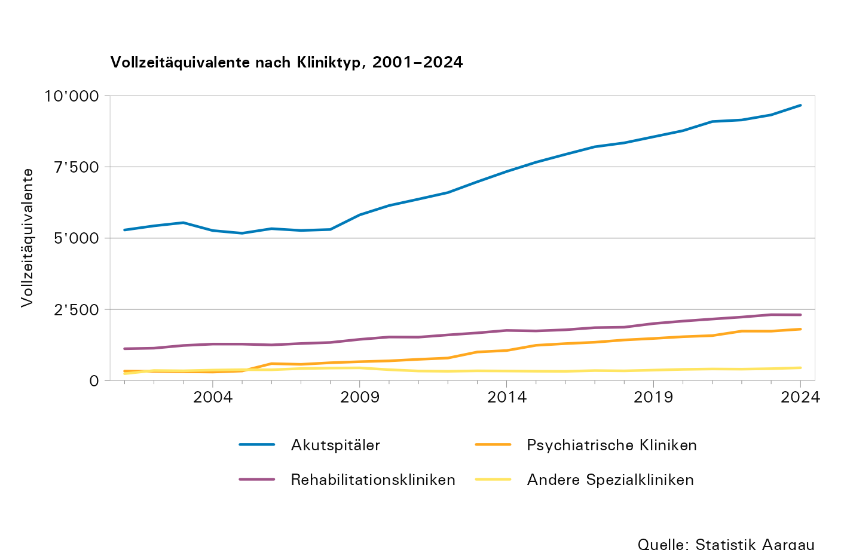
Psychiatrische Kliniken5
1999 | 2 | 388 | 1,950 | 151,050 | 78,0 | 280 | 58,6 | ...
2000 | 2 | 446 | 2,013 | 149,786 | 74,0 | 238 | 61,6 | ...
2001 | 2 | 449 | 2,061 | 148,167 | 72,0 | 331 | 67,7 | ...
2002 | 2 | 445 | 2,183 | 152,832 | 70,0 | 324 | 71,9 | ...
2003 | 2 | 449 | 2,125 | 153,414 | 72,0 | 309 | 74,6 | ...
2004 | 2 | 446 | 2,111 | 152,756 | 72,0 | 298 | 74,9 | ...
2005 | 2 | 448 | 2,372 | 155,992 | 66,0 | 335 | 81,6 | ...
2006 | 2 | 434 | 2,362 | 155,228 | 66,0 | 594 | 85,6 | ...
2007 | 2 | 452 | 2,362 | 156,748 | 66,0 | 569 | 88,0 | ...
2008 | 2 | 493 | 2,742 | 160,462 | 59,0 | 625 | 99,8 | ...
2009 | 2 | 486 | 3,030 | 165,347 | 55,0 | 662 | 117,7 | ...
2010 | 4 | 498 | 3,397 | 174,446 | 51,0 | 691 | 115,2 | 518
2011 | 4 | 457 | 3,411 | 164,630 | 48,0 | 745 | 128,3 | 629
2012 | 4 | 475 | 3,782 | 172,237 | 46,0 | 790 | 130,6 | 627
2013 | 4 | 488 | 4,076 | 177,808 | 43,6 | 1,002 | 160,4 | 639
2014 | 4 | 481 | 4,774 | 177,589 | 37,2 | 1,054 | 167,7 | 671
2015 | 4 | 544 | 4,440 | 194,043 | 43,7 | 1,237 | 184,3 | 649
2016 | 4 | 542 | 4,718 | 203,342 | 43,1 | 1,297 | 189,9 | 612
2017 | 4 | 568 | 5,240 | 206,346 | 39,3 | 1,345 | 197,1 | 648
2018 | 4 | 570 | 5,083 | 207,623 | 40,8 | 1,425 | 198,3 | 632
2019 | 5 | 593 | 5,382 | 216,739 | 40,3 | 1,478 | 208,3 | 623
2020 | 5 | 607 | 5,509 | 221,002 | 40,1 | 1,539 | 215,7 | 614
2021 | 5 | 688 | 5,745 | 217,340 | 37,8 | 1,578 | 234,9 | 675
2022 | 5 | 715 | 5,849 | 218,425 | 37,3 | 1,735 | 252,9 | 759
2023 | 5 | 713 | 5,984 | 233,481 | 39,0 | 1,734 | 266,6 | 764
2024 | 4 | 715 | 5,974 | 236,350 | 39,6 | 1,804 | 275,5 | 751
Rehabilitationskliniken5
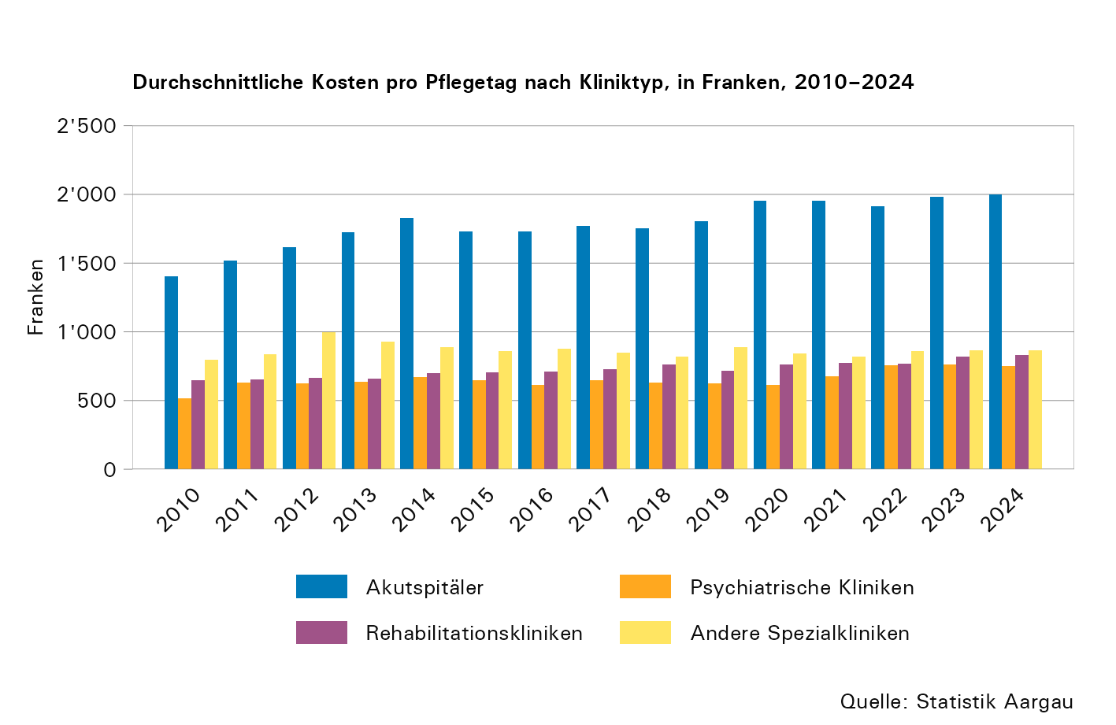
1999 | 7 | 886 | 10,576 | 288,741 | 27,0 | ... | 142,9 | ...
2000 | 7 | 855 | ... | 280,308 | ... | 1,214 | 141,2 | ...
2001 | 7 | 827 | 10,166 | 276,159 | 27,0 | 1,117 | 147,0 | ...
2002 | 7 | 820 | 10,407 | 277,500 | 27,0 | 1,137 | 156,9 | ...
2003 | 6 | 864 | 10,466 | 283,835 | 27,0 | 1,231 | 171,7 | ...
2004 | 6 | 779 | 9,788 | 268,308 | 27,0 | 1,280 | 175,8 | ...
2005 | 6 | 780 | 9,599 | 258,151 | 27,0 | 1,279 | 174,6 | ...
2006 | 6 | 779 | 9,553 | 257,136 | 27,0 | 1,251 | 176,1 | ...
2007 | 6 | 806 | 9,740 | 264,200 | 27,0 | 1,300 | 186,1 | ...
2008 | 6 | 828 | 9,785 | 268,891 | 28,0 | 1,337 | 197,7 | ...
2009 | 6 | 814 | 9,739 | 272,738 | 28,0 | 1,446 | 216,0 | ...
2010 | 6 | 834 | 9,801 | 271,746 | 28,0 | 1,528 | 218,6 | 647
2011 | 6 | 793 | 9,457 | 268,486 | 28,0 | 1,524 | 219,7 | 653
2012 | 6 | 796 | 9,497 | 271,156 | 29,0 | 1,602 | 225,2 | 665
2013 | 6 | 797 | 9,547 | 283,219 | 30,0 | 1,673 | 239,4 | 661
2014 | 7 | 816 | 10,097 | 283,980 | 28,1 | 1,760 | 249,0 | 701
2015 | 7 | 836 | 10,380 | 291,692 | 28,1 | 1,742 | 276,8 | 706
2016 | 7 | 839 | 10,477 | 292,809 | 27,9 | 1,782 | 281,0 | 710
2017 | 7 | 840 | 10,274 | 287,905 | 28,0 | 1,857 | 289,3 | 730
2018 | 7 | 874 | 10,529 | 301,246 | 28,6 | 1,873 | 292,3 | 762
2019 | 7 | 919 | 11,126 | 322,301 | 29,0 | 2,001 | 302,6 | 717
2020 | 7 | 923 | 10,942 | 315,589 | 28,8 | 2,087 | 304,8 | 761
2021 | 7 | 923 | 11,610 | 327,851 | 28,2 | 2,160 | 313,4 | 774
2022 | 7 | 956 | 11,820 | 338,836 | 28,7 | 2,229 | 331,7 | 769
2023 | 7 | 963 | 12,119 | 348,147 | 28,7 | 2,312 | 347,5 | 818
2024 | 8 | 959 | 12,115 | 344,784 | 28,5 | 2,308 | 366,8 | 831
Andere Spezialkliniken6
1999 | 5 | 210 | 6,423 | 60,423 | 9,0 | ... | 39,3 | ...
2000 | 5 | 228 | 8,214 | 67,152 | 8,0 | 216 | 44,2 | ...
2001 | 5 | 218 | 7,283 | 66,256 | 9,0 | 241 | 45,1 | ...
2002 | 5 | 226 | 7,596 | 66,339 | 9,0 | 352 | 51,0 | ...
2003 | 5 | 219 | 7,270 | 64,675 | 9,0 | 342 | 51,9 | ...
2004 | 5 | 217 | 7,517 | 65,803 | 9,0 | 367 | 55,5 | ...
2005 | 5 | 218 | 6,746 | 64,692 | 10,0 | 381 | 57,6 | ...
2006 | 5 | 205 | 6,684 | 64,264 | 10,0 | 378 | 58,1 | ...
2007 | 5 | 208 | 6,678 | 64,983 | 10,0 | 421 | 59,0 | ...
2008 | 5 | 194 | 6,139 | 64,390 | 11,0 | 438 | 62,7 | ...
2009 | 5 | 192 | 6,322 | 65,504 | 10,0 | 445 | 63,0 | ...
2010 | 4 | 174 | 5,011 | 59,516 | 12,0 | 381 | 55,6 | 797
2011 | 4 | 174 | 5,032 | 60,523 | 12,0 | 335 | 57,0 | 835
2012 | 4 | 176 | 5,065 | 60,710 | 12,0 | 325 | 69,5 | 996
2013 | 4 | 190 | 5,205 | 66,070 | 13,0 | 341 | 70,3 | 930
2014 | 4 | 200 | 4,813 | 68,370 | 14,2 | 335 | 68,3 | 890
2015 | 4 | 213 | 5,400 | 74,182 | 13,7 | 327 | 71,1 | 859
2016 | 4 | 218 | 5,248 | 73,862 | 15,0 | 323 | 71,2 | 879
2017 | 4 | 230 | 4,808 | 75,690 | 15,7 | 350 | 72,5 | 847
2018 | 4 | 220 | 4,458 | 76,828 | 17,2 | 340 | 74,3 | 821
2019 | 3 | 243 | 4,379 | 78,637 | 18,0 | 366 | 78,1 | 891
2020 | 2 | 277 | 4,653 | 88,661 | 19,1 | 392 | 84,6 | 844
2021 | 2 | 301 | 4,910 | 98,853 | 20,1 | 406 | 92,5 | 817
2022 | 2 | 317 | 5,189 | 100,354 | 19,3 | 400 | 95,9 | 858
2023 | 2 | 314 | 5,040 | 101,280 | 20,1 | 417 | 100,7 | 868
2024 | 2 | 321 | 5,521 | 105,639 | 19,1 | 448 | 103,5 | 865

1. Anmerkungen:
- Bis zum Jahr 2006 sind im Total und in den Angaben zu den Akutkliniken auch die Daten der Krankenheime des Gesundheitszentrums Fricktal, des Spitals Leuggern, des Spitals Menziken und der Spital Zofingen AG enthalten.
- Ab 2013 inklusive rein ambulanter Standorte
- Ab 2015 wird in der Krankenhausstatistik vermehrt das ganze Unternehmen abgebildet (z.B. inklusive Hotels, öffentliche Bäder). Dies hat Auswirkungen auf die Vollzeitäquivalente und den Betriebsaufwand.
- Ab 2024 wird infolge der neuen Erhebung Spitalstationäre Gesundheitsversorgung (SpiGes) ein Teil der Kennzahlen nicht mehr über die Krankenhausstatistik, sondern aus den kantonalen Daten der SpiGes-Erhebung ermittelt. Die Vollzeitäquivalente, der Bettenbestand und der Betriebsaufwand sind davon nicht betroffen.
2. Angaben ohne Einheiten für gesunde Neugeborene; Pflegetage einschliesslich Austrittstage
3. Pflegetage dividiert durch Austritte von hospitalisierten Personen
4. Kosten der stationären Fälle dividiert durch die Anzahl der stationären Pflegetage
5. Ab 2003 einschliesslich Angaben der RehaClinic Braunwald, 2009 und 2010 einschliesslich RehaClinicen Braunwald und Glarus. Ab 2011 nur im Kanton Aargau gelegene Betriebe der RehaClinic. Die Daten der RehaClinic Baden werden ab 2014 als eigene Klinik erhoben.
6. Auf 2019 hin wurde eine Spezialklinik zu einer psychiatrischen Klinik umklassiert.

T2
Tabelle 2: Vollzeitäquivalente (VZÄ) nach Kliniktyp, Ausbildungsstand und Kategorie, 2024

Ausbildung1 | Total |  | Akutspitäler |  | Psychiatrische Kliniken |  | Rehabilitationskliniken |  | Andere Spezialkliniken
 | VZÄ | davon in Ausbildung | VZÄ | davon in Ausbildung | VZÄ | davon in Ausbildung | VZÄ | davon in Ausbildung | VZÄ | davon in Ausbildung
Ärztinnen und Ärzte | 2ʼ064,3 | 1ʼ027,7 | 1ʼ654,8 | 846,2 | 205,9 | 86,1 | 147,7 | 61,3 | 55,8 | 34,1
Pflegepersonal | 5ʼ296,4 | 874,1 | 3ʼ704,0 | 685,0 | 615,9 | 13,3 | 744,1 | 103,7 | 232,4 | 72,1
Medizinisch-technisches Personal | 1ʼ330,9 | 173,6 | 1ʼ254,2 | 165,5 | 6,0 | 0,0 | 47,4 | 5,9 | 23,3 | 2,1
Medizinisch-therapeutisches Personal | 1ʼ268,3 | 125,6 | 263,4 | 34,3 | 373,8 | 29,8 | 547,0 | 53,2 | 84,0 | 8,3
Sozialdienste | 266,9 | 24,6 | 121,5 | 22,9 | 121,3 | 0,0 | 16,5 | 0,0 | 7,6 | 1,8
Hausdienstpersonal | 1ʼ362,6 | 74,6 | 728,0 | 34,1 | 184,3 | 14,9 | 442,9 | 25,5 | 7,3 | 0,0
Technische Dienste | 430,3 | 16,1 | 314,3 | 15,1 | 63,6 | 0,0 | 52,2 | 1,0 | 0,3 | 0,0
Administrativpersonal | 2ʼ206,3 | 86,3 | 1ʼ625,7 | 66,9 | 233,4 | 3,0 | 310,2 | 16,4 | 37,0 | 0,0
Total | 14ʼ226,1 | 2ʼ402,5 | 9ʼ665,9 | 1ʼ870,0 | 1ʼ804,2 | 147,1 | 2ʼ308,1 | 267,0 | 447,9 | 118,4

1. Assistenzärztinnen und -ärzte werden als 'in Ausbildung' erfasst.

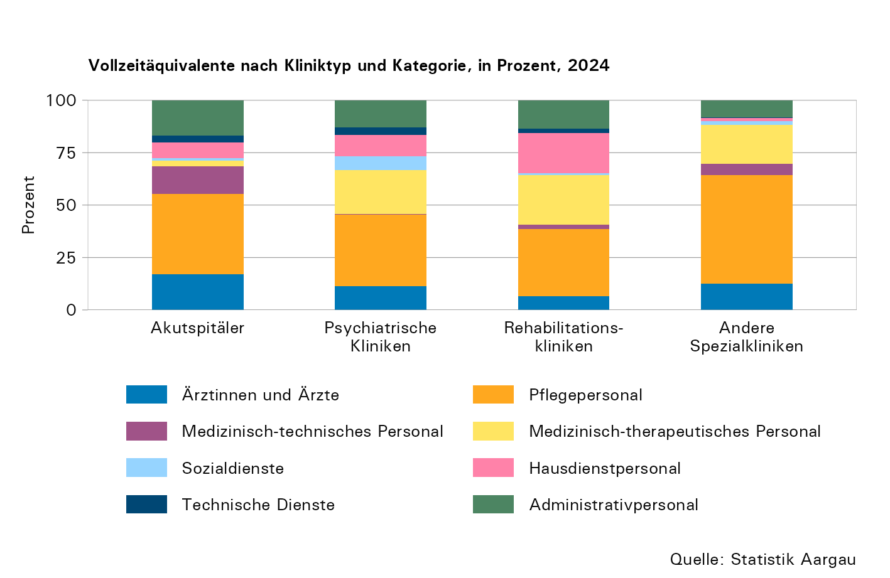

T3
Tabelle 3: Angestellte nach Herkunft, Geschlecht und Kategorie, 2024

Ausbildung | Total |  | Schweiz |  | Deutschland |  | Übrige EU |  | Übrige
 | Männer | Frauen | Männer | Frauen | Männer | Frauen | Männer | Frauen | Männer | Frauen
Ärztinnen und Ärzte | 1,668 | 2,207 | 847 | 1,150 | 502 | 587 | 208 | 342 | 111 | 128
Pflegepersonal | 1,324 | 8,152 | 748 | 5,942 | 347 | 1,062 | 132 | 596 | 97 | 552
Medizinisch-technisches Personal | 421 | 1,565 | 244 | 1,151 | 113 | 238 | 42 | 118 | 22 | 58
Medizinisch-therapeutisches Personal | 455 | 2,059 | 284 | 1,532 | 124 | 401 | 39 | 104 | 8 | 22
Sozialdienste | 48 | 389 | 42 | 308 | 2 | 45 | 4 | 19 | 0 | 17
Hausdienstpersonal | 601 | 1,642 | 282 | 823 | 88 | 138 | 88 | 267 | 143 | 414
Technische Dienste | 451 | 95 | 383 | 76 | 27 | 4 | 23 | 8 | 18 | 7
Administrativpersonal | 674 | 2,940 | 541 | 2,471 | 80 | 280 | 32 | 122 | 21 | 67
Total | 5,642 | 19,049 | 3,371 | 13,453 | 1,283 | 2,755 | 568 | 1,576 | 420 | 1,265

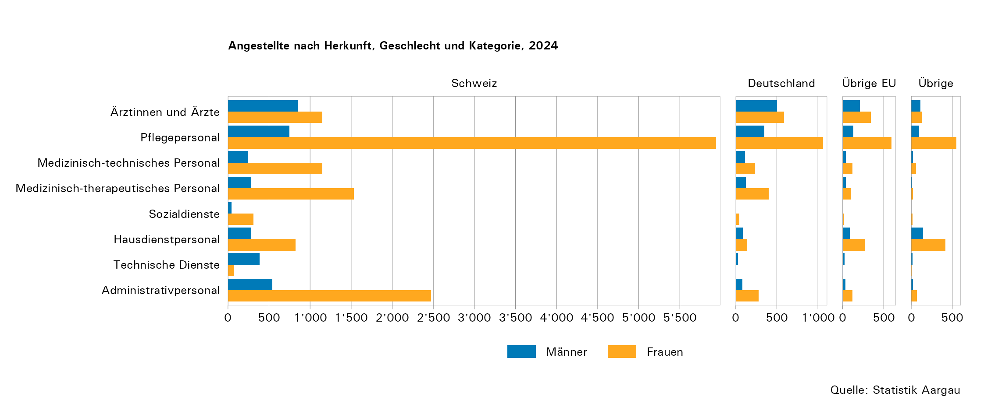

T4
Tabelle 4: Hospitalisierungen nach Kliniktyp und Wohnort, 2024

Wohnort | Total | Akutspitäler | Psychiatrische Kliniken | Rehabilitationskliniken | Andere Spezialkliniken
Aargau | 97,694 | 84,409 | 4,980 | 5,074 | 3,231
Nachbarkantone | 18,550 | 9,410 | 491 | 6,612 | 2,037
Übrige Schweiz | 2,534 | 948 | 139 | 1,024 | 423
Ausland | 2,810 | 2,527 | 56 | 164 | 63
Total | 121,588 | 97,294 | 5,666 | 12,874 | 5,754

Anmerkungen:
- Eine Hospitalisierung ist definiert als Behandlung eines Patienten mit einer bestimmten Hauptdiagnose. Eine Person kann folglich mehrmals hospitalisiert werden. Grundgesamtheit sind alle stationären Behandlungsfälle, welche komplett oder teilweise ins Jahr 2024 fallen.
- Nur Fälle mit gültiger Angabe des Wohnorts

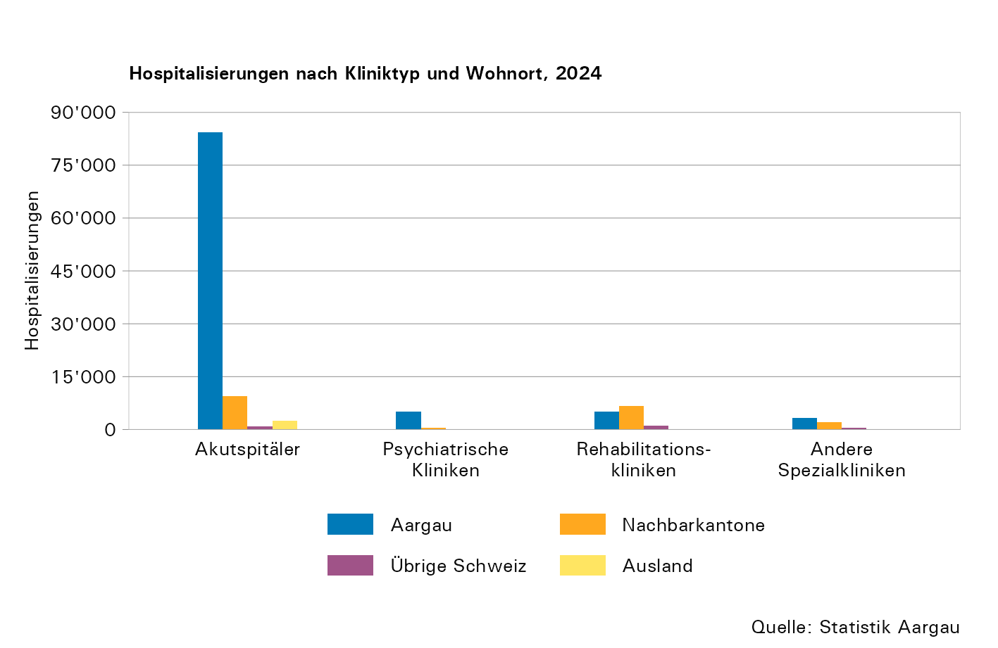

T5
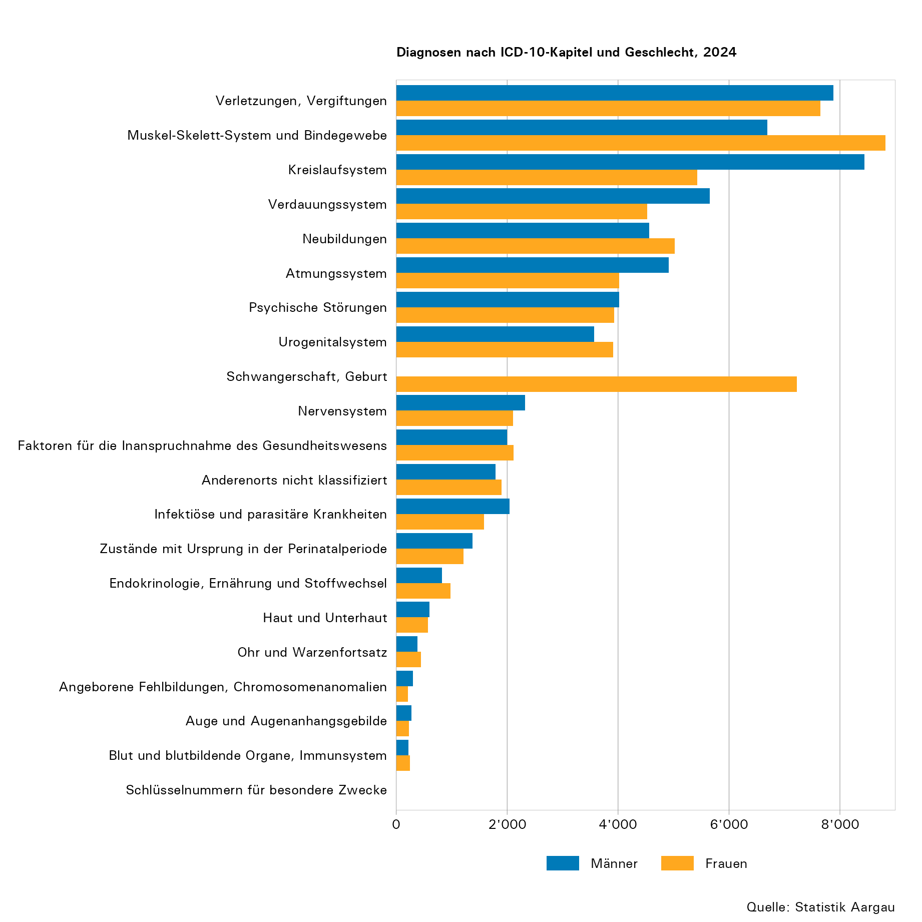
Tabelle 5: Diagnosen nach ICD-10-Kapitel und Geschlecht, 2024

ICD-10-Kapitel |  | Total | Männer | Frauen
19 | Verletzungen, Vergiftungen | 15,522 | 7,878 | 7,644
13 | Muskel-Skelett-System und Bindegewebe | 15,518 | 6,695 | 8,823
09 | Kreislaufsystem | 13,877 | 8,446 | 5,431
11 | Verdauungssystem | 10,174 | 5,649 | 4,525
02 | Neubildungen | 9,581 | 4,563 | 5,018
10 | Atmungssystem | 8,931 | 4,911 | 4,020
05 | Psychische Störungen | 7,948 | 4,021 | 3,927
14 | Urogenitalsystem | 7,479 | 3,564 | 3,915
15 | Schwangerschaft, Geburt | 7,223 | 0 | 7,223
06 | Nervensystem | 4,424 | 2,321 | 2,103
21 | Faktoren für die Inanspruchnahme des Gesundheitswesens | 4,119 | 2,000 | 2,119
18 | Anderenorts nicht klassifiziert | 3,690 | 1,794 | 1,896
01 | Infektiöse und parasitäre Krankheiten | 3,622 | 2,042 | 1,580
16 | Zustände mit Ursprung in der Perinatalperiode | 2,584 | 1,371 | 1,213
04 | Endokrinologie, Ernährung und Stoffwechsel | 1,805 | 824 | 981
12 | Haut und Unterhaut | 1,171 | 601 | 570
08 | Ohr und Warzenfortsatz | 827 | 385 | 442
17 | Angeborene Fehlbildungen, Chromosomenanomalien | 513 | 305 | 208
07 | Auge und Augenanhangsgebilde | 506 | 274 | 232
03 | Blut und blutbildende Organe, Immunsystem | 467 | 219 | 248
22 | Schlüsselnummern für besondere Zwecke | 3 | 3 | 0
Total |  | 119,984 | 57,866 | 62,118

Anmerkungen:
- Es wurden nur die nach ICD-10 codierten Hauptdiagnosen berücksichtigt.
- Für die Codierung verwendete ICD-10-Version: ICD-10-GM 2022
- Nur A- und C-Fälle (Austritt während 2024 oder Hospitalisierung während des gesamten Jahres)
- Nur Fälle mit stationärer Behandlung

T6
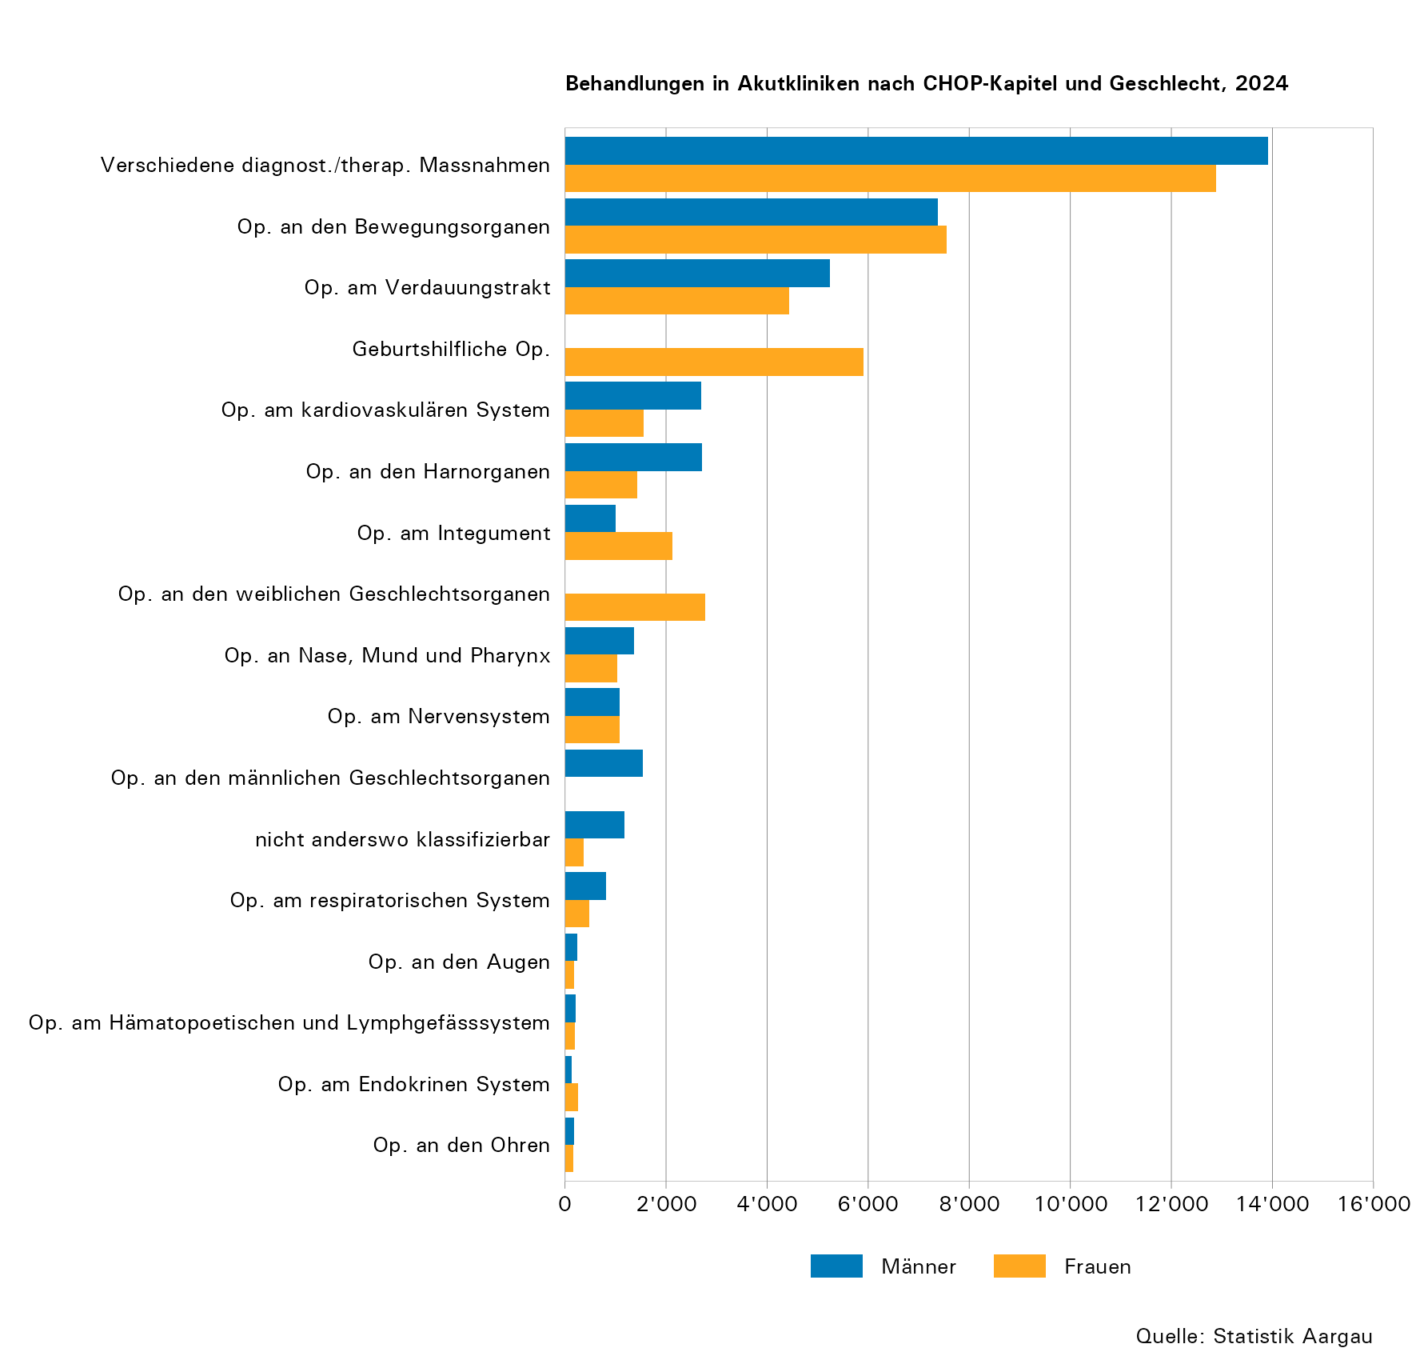
Tabelle 6: Behandlungen in Akutkliniken nach CHOP-Kapitel und Geschlecht, 2024

CHOP-Kapitel |  | Total | Männer | Frauen
16 | Verschiedene diagnostische und therapeutische Massnahmen | 26,790 | 13,910 | 12,880
14 | Operationen an den Bewegungsorganen | 14,924 | 7,375 | 7,549
09 | Operationen am Verdauungstrakt | 9,670 | 5,239 | 4,431
13 | Geburtshilfliche Operationen | 5,915 | 0 | 5,915
07 | Operationen am kardiovaskulären System | 4,252 | 2,702 | 1,550
10 | Operationen an den Harnorganen | 4,143 | 2,716 | 1,427
15 | Operationen am Integument | 3,135 | 1,001 | 2,134
12 | Operationen an den weiblichen Geschlechtsorganen | 2,774 | 1 | 2,773
05 | Operationen an Nase, Mund und Pharynx | 2,403 | 1,374 | 1,029
01 | Operationen am Nervensystem | 2,163 | 1,079 | 1,084
11 | Operationen an den männlichen Geschlechtsorganen | 1,539 | 1,539 | 0
00 | Massnahmen und Interventionen nicht anderswo klassifizierbar | 1,533 | 1,171 | 362
06 | Operationen am respiratorischen System | 1,288 | 808 | 480
03 | Operationen an den Augen | 433 | 248 | 185
08 | Operationen am Hämatopoetischen und Lymphgefässsystem | 410 | 215 | 195
02 | Operationen am Endokrinen System | 380 | 127 | 253
04 | Operationen an den Ohren | 352 | 187 | 165
Total |  | 82,104 | 39,692 | 42,412

Anmerkungen:
- Es wurden nur jene nach CHOP codierten Behandlungen berücksichtigt, die zur Behandlung der Hauptdiagnose eingesetzt wurden.
- Für die Codierung verwendete CHOP-Version: CHOP 2024
- Nur A- und C-Fälle (Austritt während 2024 oder Hospitalisierung während des gesamten Jahres)
- Nur Fälle mit stationärer Behandlung

T7
Tabelle 7: Eintrittsart nach Kliniktyp, 2024

Eintrittsart | Akutspitäler |  | Psychiatrische Kliniken |  | Rehabilitationskliniken |  | Andere Spezialkliniken
 | absolut | in Prozent | absolut | in Prozent | absolut | in Prozent | absolut | in Prozent
Notfall | 48,202 | 49,54 | 3,505 | 53,90 | 0 | 0,00 | 2 | 0,03
Geplant | 40,865 | 42,00 | 2,992 | 46,01 | 12,846 | 99,78 | 5,305 | 92,20
Geburt | 6,013 | 6,18 | 0 | 0,00 | 0 | 0,00 | 311 | 5,40
Andere | 2,214 | 2,28 | 6 | 0,09 | 28 | 0,22 | 136 | 2,36
Total | 97,294 | 100,00 | 6,503 | 100,00 | 12,874 | 100,00 | 5,754 | 100,00

Anmerkungen:
- Geburt: Nur für Neugeborene möglich, die Eintrittsart der werdenden Mütter für die Geburt ist 'Geplant'.
- Andere: Umfasst interne Übertritte, Verlegungen innerhalb von 24 Stunden, unbekannt, fehlende Angaben
- Nur Fälle mit stationärer Behandlung

